Лист1
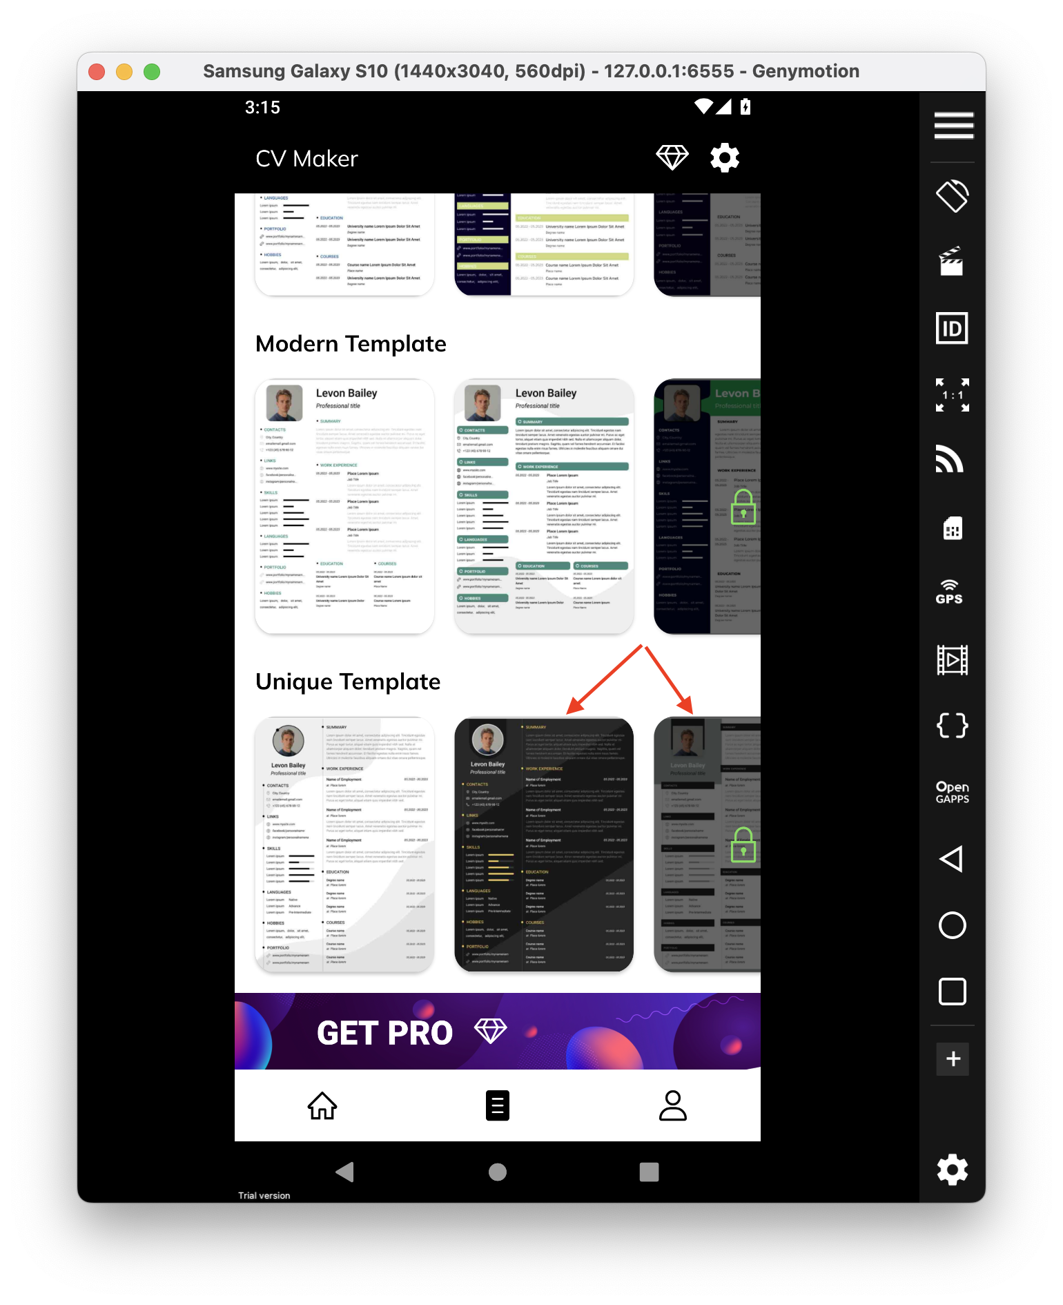
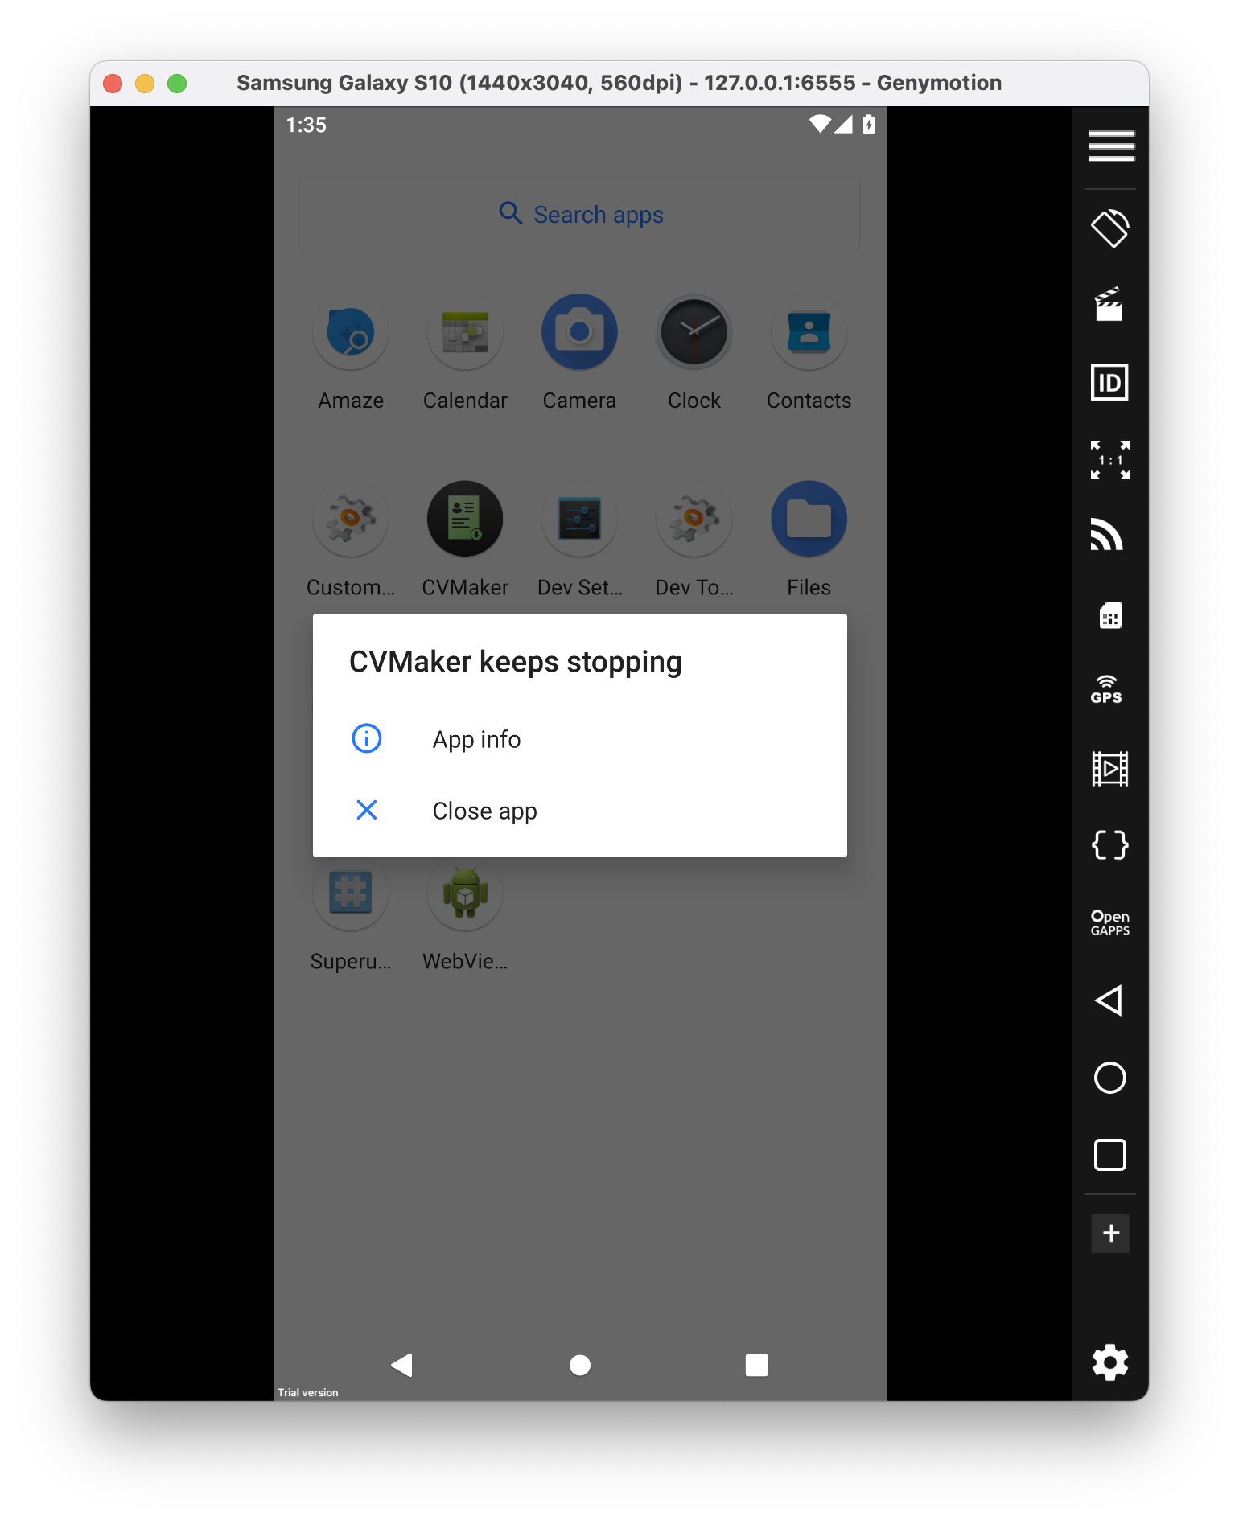
 |  | Докладний опис (Detailed discription)
ID | Короткий опис (Summary) | Кроки (STR) | Актуальный результат (Actual result) | Очікуваний результат (Expected result) | Важливість (Severity) | Терміновість (Priority)
1 | Креш додатку при виборі певного шаблону CV у певному розділі | 1) Запустити додаток CV Maker 2) У розділі "Home" або "CV" обрати будь-яке резюме окрім першого у "Unique Template" | Додаток зупинив роботу, виникнув креш | Шаблон до резюме обраний, можна вносити зміни | Блокує роботу (Blocker) | P1 Найвищий (Top)

